상품제안서
컬러인쇄 공단 보자기 | 상품코드: S27689

 |  |  |  |  |  |  | 02-713-8555 | www.synergygift.co.kr
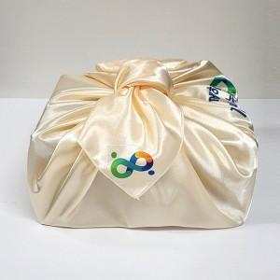

【상세/제작정보】 | <p>​</p>

【인쇄/포장옵션】 | 풀칼라 / 투명창케이스

【공급단가】 | 수량 | 300~ | 500~ | 1,000~ | 3,000~ | 5,000~
*VAT별도 | 93x93cm | 940원 | 910원 | 870원 | 840원 | 810원
 | 105x105cm | 1,280원 | 1,230원 | 1,180원 | 1,140원 | 1,110원

【상품 URL】 | https://www.synergygift.co.kr:443/src/goods_detail.php?gdno=27689

